1-1
工程款支付证书
工程名称 |  | 黄山风景区云谷索道下半段建设项目索道上站至石笋矼游步道工程 |  |  |  |  | 建设单位 |  |  |  |  |  |  | ERP编号 |  | 10319 | 档案编号
合同金额 |  | 21,403,005.47 |  |  | 中标时间 | 2018-08-27 | 已提供工程资料 |  | 中标通知书、施工合同、投资协议 |  |  |  |  | 保存地址 |  | 合肥 | 责任单位 |  | 东部大区
决算金额 |  |  |  |  | 决算时间 |  | 项目部印章 |  | 有 |  |  |  |  | 施工人 |  | 俞书泉 | 区域责任人 | 施迎东 | 省办负责人 | 施迎东
序号 | 经营填写 |  |  |  |  | 工程填写 | 经营填写 |  |  | 财务填写 |  | 经营、工程、质安填写 |  | 区域负责人 |  | 申请部门填写财务核对 |  |  | 本次支付 金额 | 剩余款项
 | 到款情况 |  |  |  |  |  | 暂列金 |  |  | 代缴税金 |  | 其他扣款 |  | 预留款 |  | 成本票
 | 日期 | 工程款金额 | 周转金金额 | 到款银行 | 到款账户 | 完成进度 | 比例 | 金额 | 备注 | 金额 | 备注 | 金额 | 备注 | 金额 | 备注 | 供货单位 | 合同额 | 成本票额
1 | 2019-01-22 | 1,300,000.00 |  | 中行庐江支行 | 1752 0274 5165 |  | 1.2% | 15,600.00 |  | 154939 | 31132企税1.6%，增值税及附加123807 | 500.00 | 2019.1.2外经证办理500元 |  |  | 劳务 |  |  | 1,128,961.00

合计 |  | 1300000 | 0.00 |  |  |  | - | 15,600.00 |  | 154,939.00 |  | 500.00 | - | 0.00 | - | - |  |  | 1,128,961.00 | 0.00
本次结算、支付明细 |  | 应支付金额 |  |  | 1128961.00 |  | 本次支付金额 |  |  |  |  |  | 小写 | 1,128,961.00
 |  | 已支付金额 |  |  | 0.00 |  |  |  |  |  |  |  | 大写 | RMB1128961
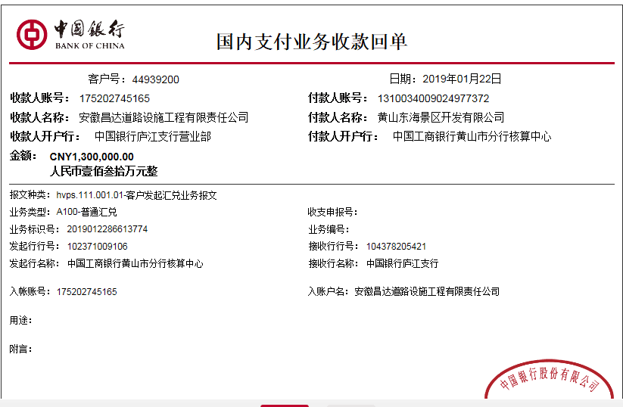

1-2
工程款支付证书
工程名称 |  | 黄山风景区云谷索道下半段建设项目索道上站至石笋矼游步道工程 |  |  |  |  | 建设单位 |  |  |  |  |  |  | ERP编号 |  | 10319 | 档案编号
合同金额 |  | 21,403,005.47 |  |  | 中标时间 | 2018-08-27 | 已提供工程资料 |  | 中标通知书、施工合同、投资协议 |  |  |  |  | 保存地址 |  | 合肥 | 责任单位 |  | 东部大区
决算金额 |  |  |  |  | 决算时间 |  | 项目部印章 |  | 有 |  |  |  |  | 施工人 |  | 俞书泉 | 区域责任人 | 施迎东 | 省办负责人 | 施迎东
序号 | 经营填写 |  |  |  |  | 工程填写 | 经营填写 |  |  | 财务填写 |  | 经营、工程、质安填写 |  | 区域负责人 |  | 申请部门填写财务核对 |  |  | 本次支付 金额 | 剩余款项
 | 到款情况 |  |  |  |  |  | 暂列金 |  |  | 代缴税金 |  | 其他扣款 |  | 预留款 |  | 成本票
 | 日期 | 工程款金额 | 周转金金额 | 到款银行 | 到款账户 | 完成进度 | 比例 | 金额 | 备注 | 金额 | 备注 | 金额 | 备注 | 金额 | 备注 | 供货单位 | 合同额 | 成本票额
1 | 2019-01-22 | 1,300,000.00 |  | 中行庐江支行 | 1752 0274 5165 |  | 1.2% | 15,600.00 |  | 154939 | 31132企税1.6%，增值税及附加123807 | 500.00 | 2019.1.2外经证办理500元 |  |  | 劳务 |  |  | 1,128,961.00
2 | 2022-01-18 |  | 49764.00 | 徽行 | 5206 8432 3131 0000 02 |  |  |  |  |  |  |  | 转账费下次算 |  |  | 深圳担保集团有限公司-履约保函费 开户行：平安银行深圳分行营业部 账号：0012 1002 6829 1 |  |  | 36,922.00
 |  |  |  |  |  |  |  |  |  |  |  |  |  |  |  | 安徽合生创展工程担保有限公司-银行手续费 开户行：交通银行合肥阜阳路桥支行 账号：3413 0700 0013 0015 0563 8 |  |  | 12,842.00

合计 |  | 1300000 | 49764.00 |  |  |  | - | 15,600.00 |  | 154,939.00 |  | 500.00 | - | 0.00 | - | - |  |  | 1,178,725.00 | 0.00
本次结算、支付明细 |  | 应支付金额 |  |  | 49764.00 |  | 本次支付金额 |  |  |  |  |  | 小写 | 49,764.00
 |  | 已支付金额 |  |  | 0.00 |  |  |  |  |  |  |  | 大写 | RMB49764
